１学級当たり小学校児童数 印刷
 | 50. 小学校児童数（１学級当たり）

 | 時点 2019(R1)年5月1日（毎年） |  |  |  |  |  | 平 均 値 |  |  | 21.1
 | 単位 人，人 |  |  |  |  |  | 標準偏差 |  |  | 4.6
 | 市町村名 | 指標 | 順位 | #REF! | 児童数 | 市町村名 | 指標 | 順位 | #REF! | 児童数

 | 千葉県 | 25.1 | － |  | 312,865 | 八街市 | 20.7 | 28 |  | 2,896
 | 千葉市 | 26.4 | 9 |  | 48,362 | 印西市 | 24.5 | 15 |  | 6,604
 | 銚子市 | 18.5 | 34 |  | 2,182 | 白井市 | 25.6 | 11 |  | 4,038
 | 市川市 | 29.4 | 2 |  | 23,285 | 富里市 | 22.5 | 22 |  | 2,272
 | 船橋市 | 29.9 | 1 |  | 34,301 | 南房総市 | 20.6 | 29 |  | 1,423
 | 館山市 | 16.9 | 42 |  | 2,006 | 匝瑳市 | 15.3 | 49 |  | 1,594
 | 木更津市 | 24.1 | 16 |  | 7,501 | 香取市 | 17.9 | 36 |  | 3,030
 | 松戸市 | 27.6 | 6 |  | 23,284 | 山武市 | 17.5 | 41 |  | 1,975
 | 野田市 | 25.3 | 13 |  | 7,784 | いすみ市 | 16.9 | 42 |  | 1,450
 | 茂原市 | 22.2 | 23 |  | 3,910 | 大網白里市 | 23.2 | 19 |  | 2,273
 | 成田市 | 21.9 | 25 |  | 7,343 | 酒々井町 | 22.2 | 23 |  | 887
 | 佐倉市 | 23.8 | 17 |  | 8,362 | 栄町 | 16.1 | 46 |  | 709
 | 東金市 | 21.9 | 25 |  | 2,650 | 神崎町 | 14.3 | 52 |  | 215
 | 旭市 | 18.9 | 32 |  | 3,156 | 多古町 | 15.2 | 50 |  | 563
 | 習志野市 | 26.4 | 9 |  | 9,031 | 東庄町 | 13.0 | 53 |  | 573
 | 柏市 | 26.6 | 8 |  | 22,116 | 九十九里町 | 18.5 | 34 |  | 556
 | 勝浦市 | 11.7 | 54 |  | 516 | 芝山町 | 17.7 | 39 |  | 318
 | 市原市 | 23.1 | 20 |  | 13,254 | 横芝光町 | 15.4 | 48 |  | 1,016
 | 流山市 | 28.2 | 4 |  | 11,564 | 一宮町 | 23.1 | 20 |  | 669
 | 八千代市 | 28.2 | 4 |  | 10,705 | 睦沢町 | 21.6 | 27 |  | 303
 | 我孫子市 | 23.3 | 18 |  | 6,198 | 長生村 | 20.6 | 29 |  | 618
 | 鴨川市 | 18.7 | 33 |  | 1,330 | 白子町 | 17.9 | 36 |  | 429
 | 鎌ケ谷市 | 27.4 | 7 |  | 5,527 | 長柄町 | 16.1 | 46 |  | 241
 | 君津市 | 19.3 | 31 |  | 3,605 | 長南町 | 16.6 | 44 |  | 233
 | 富津市 | 17.6 | 40 |  | 1,672 | 大多喜町 | 16.5 | 45 |  | 330
 | 浦安市 | 28.3 | 3 |  | 8,943 | 御宿町 | 14.9 | 51 |  | 224
 | 四街道市 | 25.6 | 11 |  | 5,187 | 鋸南町 | 17.9 | 36 |  | 251
 | 袖ケ浦市 | 25.2 | 14 |  | 3,401

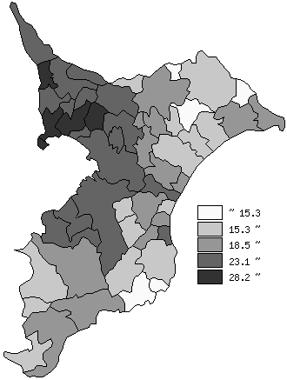
 | 千葉県の推移
 | 児童数（右軸） | 指標
平成27年 | 320755 | 25.7
平成28年 | 318489 | 25.6
平成29年 | 316441 | 25.3
平成30年 | 315874 | 25.2
令和元年 | 312865 | 25.1

《備 考》 ・資料出所 統計課「学校基本調査結果報告書」 ・算出方法 児童数÷学級数

